Garde
LOGO
 |  |  | Société X

Réservation des véhicules


Voir le calendrier
 | Année : | 2022

BASE
Enregistrement

Listes
 | Dernières réservations :
 | Véhicules | Nom | Date | Période | Début | Fin | Autres
 | AA-002-BB | DURAND Emilie | 05/07/2021 | A-Midi | 13:30 | 16:30
Page d'Aide
[ Cliquer sur le bouton vert pour désactiver le plien écran ]
 | AA-003-BB | 1-Véhicule immobilisé | 15/06/2021 | Journée |  |  | Garage
 | AA-001-BB | AIMABLE Hélène | 08/06/2021 | Matin | 08:30 | 11:30
 | AA-001-BB | DUPONT Emile | 04/06/2021 | Journée |  |  | Mission

 | Nb doublons : | 0

 | Avant d'enregistrer sa réservation, il est préférable de consulter les réservations déjà faites en consultant le Calendrier

QUITTER L'APPLICATION

Base
Supprimer une ligne de la Base
-Sélectionner la cellule concernée dans la colonne "Véhicule"
-Cliquer sur le bouton vert
 | BASE | Nb lignes : | 4
Véhicule | Nom | Date | Période | Début | Fin | Autres
AA-002-BB | DURAND Emilie | 05/07/2021 | A-Midi | 13:30 | 16:30
AA-003-BB | 1-Véhicule immobilisé | 15/06/2021 | Journée |  |  | Garage
AA-001-BB | AIMABLE Hélène | 08/06/2021 | Matin | 08:30 | 11:30
AA-001-BB | DUPONT Emile | 04/06/2021 | Journée |  |  | Mission

Listes
Rechercher jours fériés
Nom | Période | Véhicule | Mois | Num | Années | Fériés
 |  |  | Janvier | 1
1-Véhicule immobilisé | Matin | AA-001-BB | Février | 2 | 2019 | 10
AIMABLE Hélène | A-Midi | AA-002-BB | Mars | 3 | 2020 | 9
DUPONT Emile | Journée | AA-003-BB | Avril | 4 | 2021 | 7
DURAND Emilie |  |  | Mai | 5 | 2022 | 7
 |  |  | Juin | 6 | 2023 | 9
 |  |  | Juillet | 7 | 2024
 |  |  | Août | 8 | 2025
 |  |  | Septembre | 9 | 2026
 |  |  | Octobre | 10 | 2027
 |  |  | Novembre | 11 | 2028
 |  |  | Décembre | 12 | 2029

Après modification de la liste, cliquer sur la flèche verte pour tri alphabétique et retour page de Garde

Calendrier
Année : | 2021 |  |  | Calendrier de Réservation des véhicules
Mois : | Juin
 |  |  |  |  | 15/06/2022
 |  | mardi 01 | mercredi 02 | jeudi 03 | vendredi 04 | samedi 05 | dimanche 06 | lundi 07 | mardi 08 | mercredi 09 | jeudi 10 | vendredi 11 | samedi 12 | dimanche 13 | lundi 14 | mardi 15 | mercredi 16 | jeudi 17 | vendredi 18 | samedi 19 | dimanche 20 | lundi 21 | mardi 22 | mercredi 23 | jeudi 24 | vendredi 25 | samedi 26 | dimanche 27 | lundi 28 | mardi 29 | mercredi 30
AA-001-BB | Matin | 0 | 0 | 0 | 0 | 0 | 0 | 0 | 1 | 0 | 0 | 0 | 0 | 0 | 0 | 0 | 0 | 0 | 0 | 0 | 0 | 0 | 0 | 0 | 0 | 0 | 0 | 0 | 0 | 0 | 0 | FALSE
 | A-Midi | 0 | 0 | 0 | 0 | 0 | 0 | 0 | 0 | 0 | 0 | 0 | 0 | 0 | 0 | 0 | 0 | 0 | 0 | 0 | 0 | 0 | 0 | 0 | 0 | 0 | 0 | 0 | 0 | 0 | 0 | FALSE
 | Journée | 0 | 0 | 0 | 1 | 0 | 0 | 0 | 0 | 0 | 0 | 0 | 0 | 0 | 0 | 0 | 0 | 0 | 0 | 0 | 0 | 0 | 0 | 0 | 0 | 0 | 0 | 0 | 0 | 0 | 0 | FALSE
AA-002-BB | Matin | 0 | 0 | 0 | 0 | 0 | 0 | 0 | 0 | 0 | 0 | 0 | 0 | 0 | 0 | 0 | 0 | 0 | 0 | 0 | 0 | 0 | 0 | 0 | 0 | 0 | 0 | 0 | 0 | 0 | 0 | FALSE
 | A-Midi | 0 | 0 | 0 | 0 | 0 | 0 | 0 | 0 | 0 | 0 | 0 | 0 | 0 | 0 | 0 | 0 | 0 | 0 | 0 | 0 | 0 | 0 | 0 | 0 | 0 | 0 | 0 | 0 | 0 | 0 | FALSE
 | Journée | 0 | 0 | 0 | 0 | 0 | 0 | 0 | 0 | 0 | 0 | 0 | 0 | 0 | 0 | 0 | 0 | 0 | 0 | 0 | 0 | 0 | 0 | 0 | 0 | 0 | 0 | 0 | 0 | 0 | 0 | FALSE

Dans cet espace vous pouvez sélectionner l'année et le mois et qui vous intéresse, les cases colorées en orange sont des réservations déjà enregistrées

Enregistrement

AIDE
 |  | Mode d'emploi | Concepteur : Eric BARRAUD | eric.barraud@mailo.com

 | La page de garde

 | Présentation

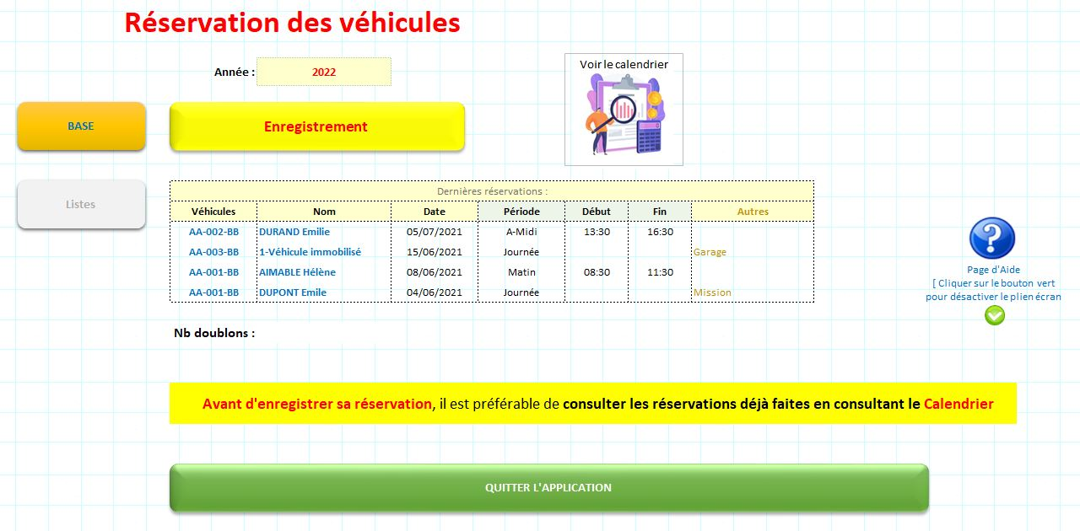
2
4
1
6

8

5

3

7

1 | L'année renseignée est importante pour que le calcul des statistique d'utilisation se fassent correctement;

2 | Bouton d'enregistrement qui ouvre le formulaire de saisie;

3 | Petit tableau récapitulatif des 4 derniers enregistrements;

4 | Ce bouton jaune permet d'accéder à la base de données;
 | NB : Il est possible d'y effectuer, avec précaution, des modifications

5 | Ce bouton gris ouvre l'onglet où sont enregistrées les données alimentant les listes déroulantes;
 | NB : Il est impératif de ne pas renommer les en-têtes de colonnes

6 | Ce dessin est un bouton permettant d'accéder à la page Calendrier;

7 | Ce grand bouton vert permet de quitter l'application;

8 | Ce bouton est celui qui vous a amené ici…!
 | Il est également indiqué comment désactiver le mode plein écran total.

 | Enregistrer les réservations

1 | Cliquer sur le bouton jaune "Enregistrement"
Enregistrement

2 | Le formulaire d'enregistrement s'ouvre
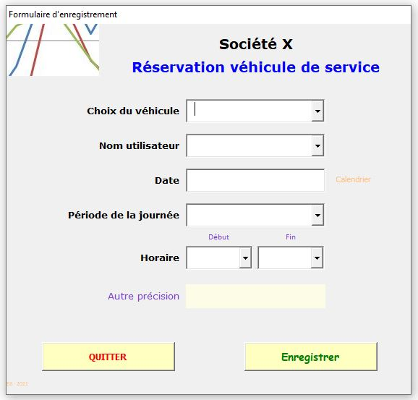

3 | Renseigner les divers champs en utilisant uniquement les listes déroulantes
 | Pour la date, il suffit de cliquer sur la cellule pour faire apparaitre un calendrier
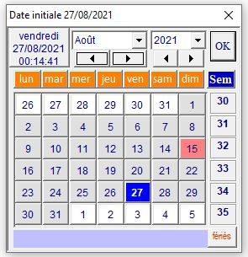

 | Cliquer sur OK pour enregistrer la date du jour OU cliquer sur la date de réservation

4 | Si l'ensemble des informations sont sélectionnées, cliquer sur "Enregistrer"

 | Les informations sont enregistrées dans la base et triées par date
5 | En cas de doute au cours de la saisie, cliquer sur "Quitter"

 | La Base de données

1 | Elle est très simple et sans limite en nombre de lignes (en fait, plus d'un million !);
 | Chaque enregistrement crée une ligne nouvelle où seront enregistrées les données validées par le bouton "Enregistrer";
 | Après l'enregistrement des données , un tri est fait sur la colonne date la plus récente est en haut;

2 | Pour retourner en page de garde, cliquer sur la flèche :

3 | En cas de mauvais enregistrement, il est tout de suite possible de supprimer sans risque une ligne du tableau

4 | Pour faire évoluer cette application (extension de colonnes, adaptation du formulaire,…)
 | il est préférable de faire appel au concepteur.

 | Les listes déroulantes

Listes
 | Bouton gris "Listes" :

1 | Cet onglet regroupe les informations alimentant les listes déroulantes du formulaire de saisie;
 | C'est uniquement dans cet onglet que doivent être mises à jour les données : immatriculation (changement et/ou nouvelle), Nom des agents, ajout de nouvelles informations,…

2 | Dans la colonne concernant les agents, il suffit d'effacer les agents partis, de rajouter de nouvelles.
 | Une fois les modifications faites, elles peuvent être triées alphabétiquement en cliquant sur la petite flèche verte.
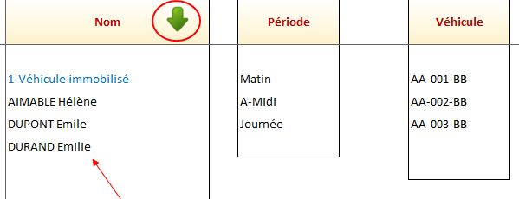

 | Consulter le calendrier des réservations

 | Avant d'enregistrer sa réservation, il peut être préférable de consulter les réservations déjà faites
1 | En page de garde, cliquer sur l'image du calendrier

Voir le calendrier

2 | Dans cet espace vous pouvez sélectionner le mois qui vous intéresse,

 | NB : Si l'année et/ou le mois sont effacés, le calendrier disparait…pas de panique c'est normal !

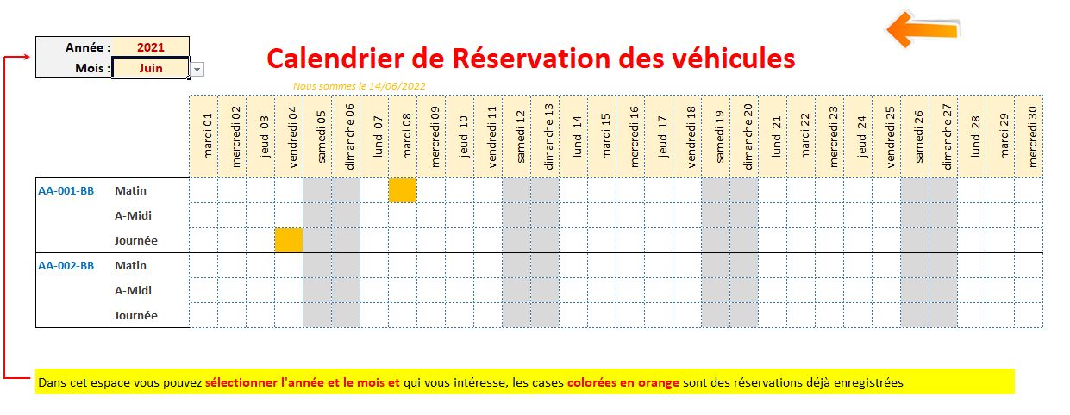
3 | Les cases en orange sont des réservations enregistrées : matin, après-midi ou journée.

